San Pellegrino
Code Fournisseurs | 100335 |  | SAN PELLEGRINO

Informations
Adresse : |  |  | Palettes estampillée "SP" San Pellegrino (100 * 120)
NESTLE WATERS
Via Lombardia
20154 | BERGAM
TEL : 03 29 08 71 82
FAX : 03 29 08 71 88

Produits consignés : |  | Libellé articles : | Quantité / caisse : |  | Produits consignés : | Libellé articles : | Quantité / caisse :
100 | cl | SAN PELLEGRINO | 12 btl
50 | cl | SAN PELLEGRINO | 20 btl
25 | cl | SAN PELLEGRINO | 24 btl

100 cl SAN PELLEGRINO |  |  |  |  |  | CODE CAISSES PLEINES |  | 301
 | Vue Latérale |  | Vue Face |  |  |  | Dimension
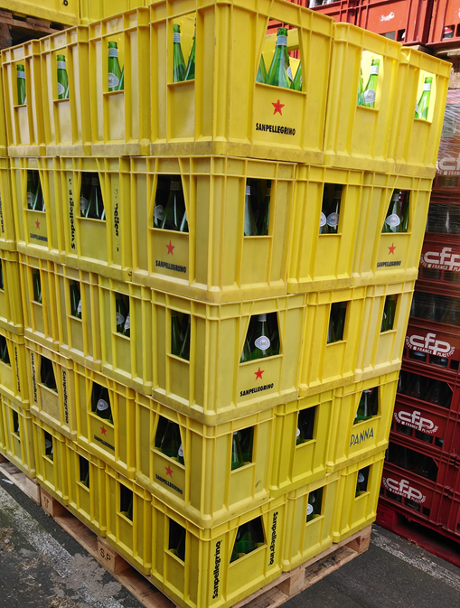
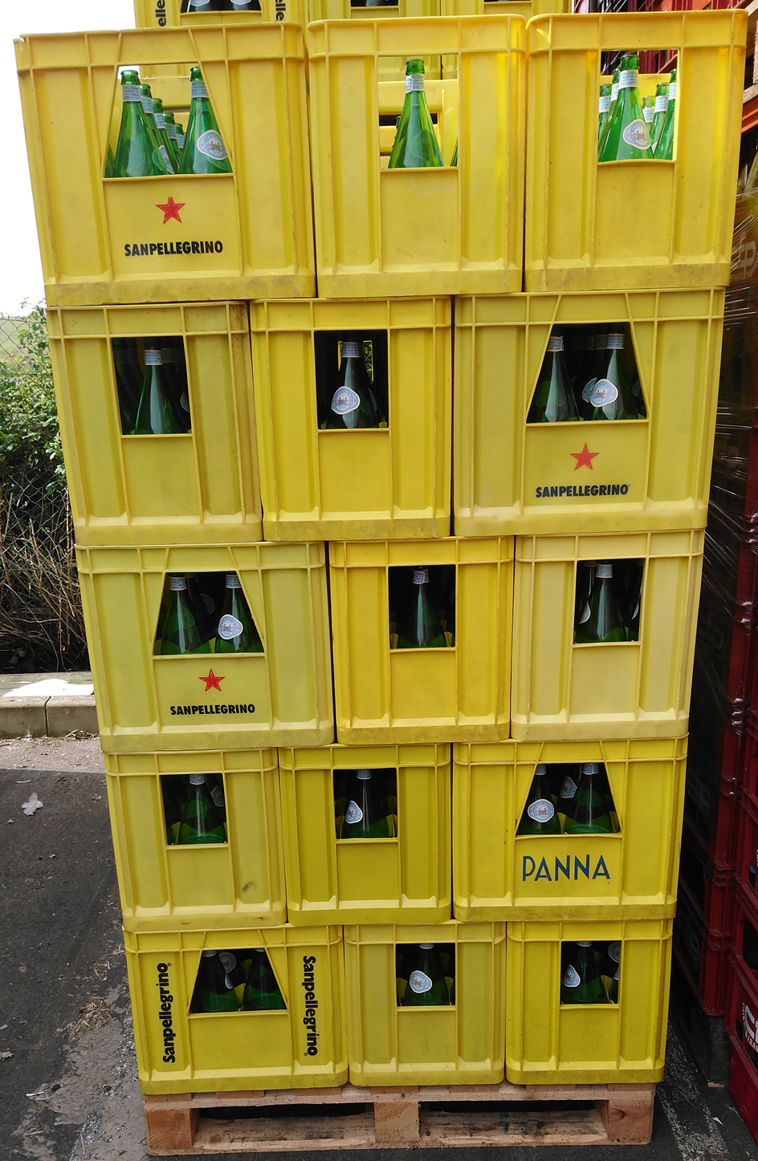
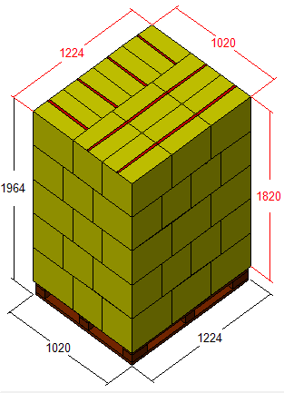
 |  |  |  |  | Type de palette :
 |  |  |  |  | 100*120 "SP"

 |  |  |  |  | Nombre de caisses par couche :
 |  |  |  |  | 10

 |  |  |  |  | Nombre de couches :
 |  |  |  |  | 5

 |  |  |  |  | Nombre de caisses par palette :
 |  |  |  |  | 50

 |  |  |  |  | Autres :
 |  |  |  |  | Croiser les couches

50 cl SAN PELLEGRINO |  |  |  |  |  | CODE CAISSES PLEINES |  | 308
 | Vue Latérale |  | Vue Face |  |  |  | Dimension
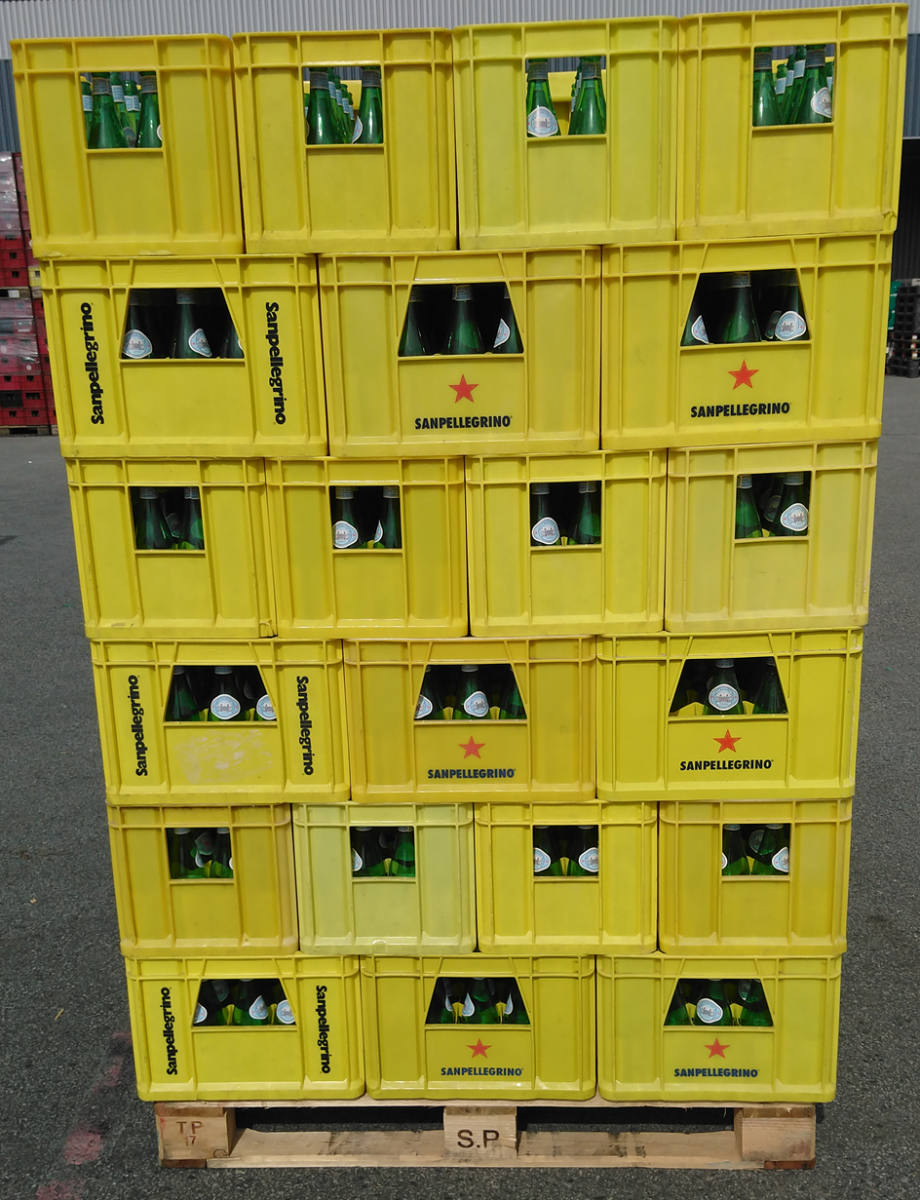
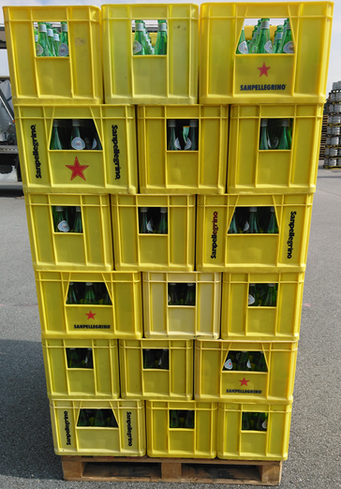
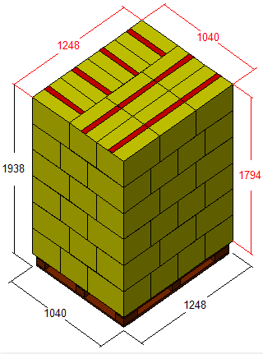
 |  |  |  |  | Type de palette :
 |  |  |  |  | 100*120 "SP"

 |  |  |  |  | Nombre de caisses par couche :
 |  |  |  |  | 10

 |  |  |  |  | Nombre de couches :
 |  |  |  |  | 6

 |  |  |  |  | Nombre de caisses par palette :
 |  |  |  |  | 60

 |  |  |  |  | Autres :
 |  |  |  |  | Croiser les couches

25 cl SAN PELLEGRINO |  |  |  |  |  | CODE CAISSES PLEINES |  | 301
 | Vue Latérale |  | Vue Face |  |  |  | Dimension
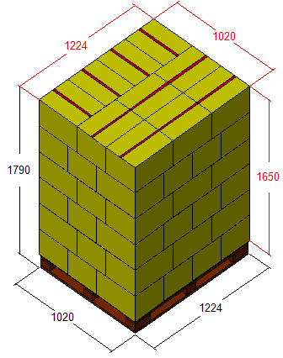
 |  |  |  |  | Type de palette :
 |  |  |  |  | 100*120 "SP"

 |  |  |  |  | Nombre de caisses par couche :
 |  |  |  |  | 10
Palette jamais complète
Au bout de 10 caisses, elles sont renvoyées chez San Pellegrino. |  |  |  |  | Nombre de couches :
 |  |  |  |  | 6

 |  |  |  |  | Nombre de caisses par palette :
 |  |  |  |  | 60

 |  |  |  |  | Autres :
 |  |  |  |  | Croiser les couches

CAISSES VIDES SANS BOUTEILLE |  |  |  | CAHIER DES CHARGES
 | Contenance | Code
 | 100 cl | 204 |  | 1-Saisir bon retour fournisseurs
 | 50 cl | 204 |  | 2-Numéro retour créé en avance avec le service réapprovisionnement
 | 25 cl | 204

Evian
Code Fournisseurs | 109490 |  | EVIAN

Informations
Adresse : |  |  |  | Palette "Chep" - Bleu - 100 x 120
TRANSALLIANCE-ALPHALOG
Avenue de la commune de Paris
91220 | BRETIGNY SUR ORGE
TEL: 01 56 34 33 77
FAX : 01 56 34 33 33

Produits consignés : |  | Libellé articles : | Quantité / caisse : |  | Produits consignés : | Libellé articles : | Quantité / caisse :
100 | cl | EVIAN | 12 btl
50 | cl | EVIAN | 20 btl

100 cl EVIAN |  |  |  |  |  | CODE CAISSES PLEINES |  | 301
 | Vue Latérale |  | Vue Face |  |  |  | Dimension
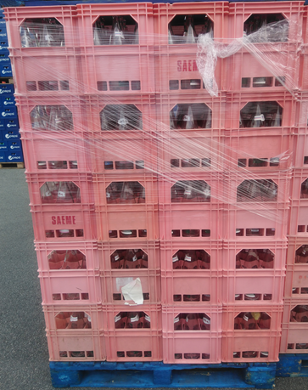
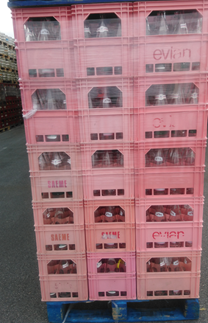
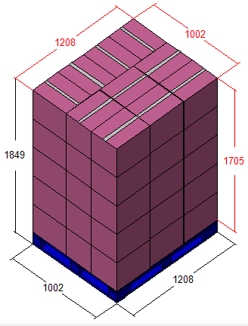
 |  |  |  |  | Type de palette :
 |  |  |  |  | 100*120 "CHEP"

 |  |  |  |  | Nombre de caisses par couche :
 |  |  |  |  | 10

 |  |  |  |  | Nombre de couches :
 |  |  |  |  | 5

 |  |  |  |  | Nombre de caisses par palette :
 |  |  |  |  | 50

 |  |  |  |  | Autres :
 |  |  |  |  | Ne pas croiser les couches

50 cl EVIAN |  |  |  |  |  | CODE CAISSES PLEINES |  | 308
 | Vue Latérale |  | Vue Face |  |  |  | Dimension
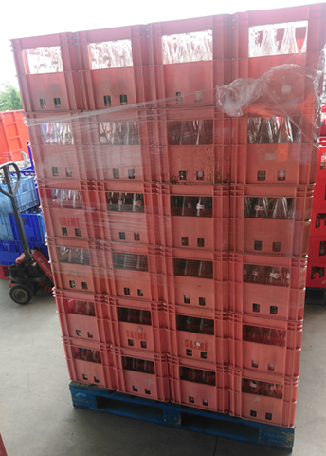
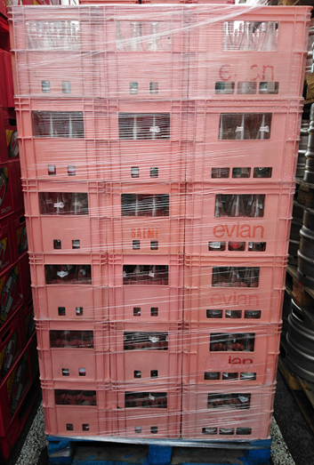
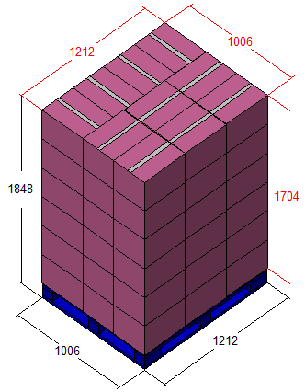
 |  |  |  |  | Type de palette :
 |  |  |  |  | 100*120 "CHEP"

 |  |  |  |  | Nombre de caisses par couche :
 |  |  |  |  | 10

 |  |  |  |  | Nombre de couches :
 |  |  |  |  | 6

 |  |  |  |  | Nombre de caisses par palette :
 |  |  |  |  | 60

 |  |  |  |  | Autres :
 |  |  |  |  | Ne pas croiser les couches

CAISSES VIDES SANS BOUTEILLE |  |  |  | CAHIER DES CHARGES
 | Contenance | Code
 | 100 cl | 204 |  | 1-Saisir bon retour fournisseurs
 | 50 cl | 204

Badoit
Code Fournisseurs | 100199 |  | BADOIT

Informations
Adresse : |  |  |  | Palette "Chep" - Bleu - 100 x 120
SOURCE BADOIT (DANONE)
Z.I. la Plaine
42240 | CHAZEL
TEL : 01 56 34 33 77
FAX : 01 56 34 33 33

Produits consignés : |  | Libellé articles : | Quantité / caisse : |  | Produits consignés : |  | Libellé articles : | Quantité / caisse :
100 | cl | BADOIT | 12 btl |  | 100 | cl | FERRARELLE | 12 btl
50 | cl | BADOIT | 20 btl |  | 50 | cl | FERRARELLE | 20 btl

100 cl BADOIT |  |  |  |  |  |  | CODE CAISSES PLEINES |  | 301
 | Vue Latérale |  | Vue Face |  |  |  |  | Dimension

 |  |  |  |  | Type de palette :
 |  |  |  |  | 100*120 "CHEP"

 |  |  |  |  | Nombre de caisses par couche :
 |  |  |  |  | 10

 |  |  |  |  | Nombre de couches :
 |  |  |  |  | 5

 |  |  |  |  | Nombre de caisses par palette :
 |  |  |  |  | 50

 |  |  |  |  | Autres :
 |  |  |  |  | Ne pas croiser les couches

50 cl BADOIT |  |  |  |  |  |  | CODE CAISSES PLEINES |  | 308
 | Vue Latérale |  | Vue Face |  |  |  |  | Dimension

 |  |  |  |  | Type de palette :
 |  |  |  |  | 100*120 "CHEP"

 |  |  |  |  | Nombre de caisses par couche :
 |  |  |  |  | 10

 |  |  |  |  | Nombre de couches :
 |  |  |  |  | 6

 |  |  |  |  | Nombre de caisses par palette :
 |  |  |  |  | 60

 |  |  |  |  | Autres :
 |  |  |  |  | Ne pas croiser les couches

100 cl FERRARELLE |  |  |  |  |  |  | CODE CAISSES PLEINES |  | 301
 | Vue Latérale |  | Vue Face |  |  |  |  | Dimension
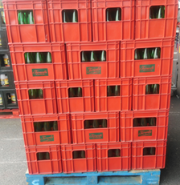
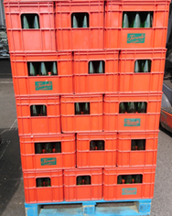
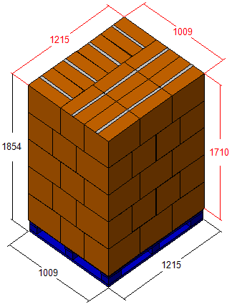
 |  |  |  |  | Type de palette :
 |  |  |  |  | 100*120 "CHEP"

 |  |  |  |  | Nombre de caisses par couche :
 |  |  |  |  | 10

 |  |  |  |  | Nombre de couches :
 |  |  |  |  | 5

 |  |  |  |  | Nombre de caisses par palette :
 |  |  |  |  | 50

 |  |  |  |  | Autres :
 |  |  |  |  | Croiser les couches

50 cl FERRARELLE |  |  |  |  |  |  | CODE CAISSES PLEINES |  | 308
 | Vue Latérale |  | Vue Face |  |  |  |  | Dimension
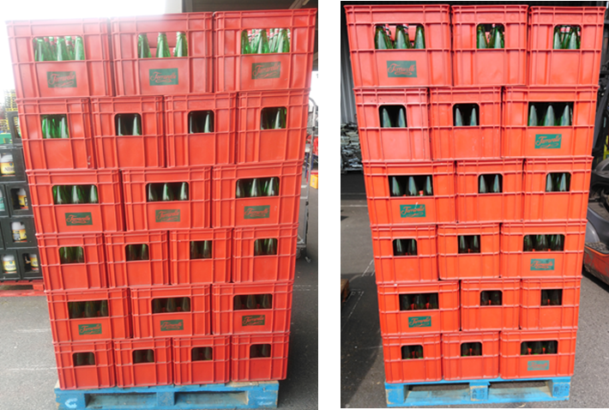
 |  |  |  |  | Type de palette :
 |  |  |  |  | 100*120 "CHEP"

 |  |  |  |  | Nombre de caisses par couche :
 |  |  |  |  | 10

 |  |  |  |  | Nombre de couches :
 |  |  |  |  | 5

 |  |  |  |  | Nombre de caisses par palette :
 |  |  |  |  | 50

 |  |  |  |  | Autres :
 |  |  |  |  | Croiser les couches

CAISSES VIDES SANS BOUTEILLE |  |  |  | CAHIER DES CHARGES
 | Contenance | Code
 | 100 cl | 204 |  | 1-Saisir bon retour fournisseurs
 | 50 cl | 204

Perrier
Code Fournisseurs | 100330 |  | PERRIER

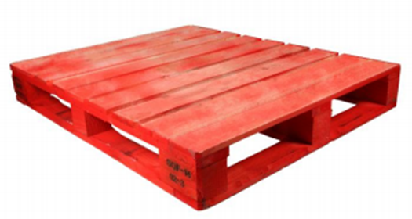
Informations
Adresse : |  |  |  | Palette "LPR" - Rouge - 100 x 120
NESTLE WATERS - USINE VERGEZE
Les Bouillens
30310 | VERGEZE
TEL : 03 29 08 71 98
FAX : 03 29 08 71 88

Produits consignés : |  | Libellé articles : | Quantité / caisse : |  | Produits consignés : |  | Libellé articles : | Quantité / caisse :
100 | cl | PERRIER | 12 btl
50 | cl | PERRIER | 20 btl
33 | cl | PERRIER | 24 btl

100 cl PERRIER |  |  |  |  |  |  | CODE CAISSES PLEINES |  | 301
 | Vue Latérale |  | Vue Face |  |  |  |  | Dimension
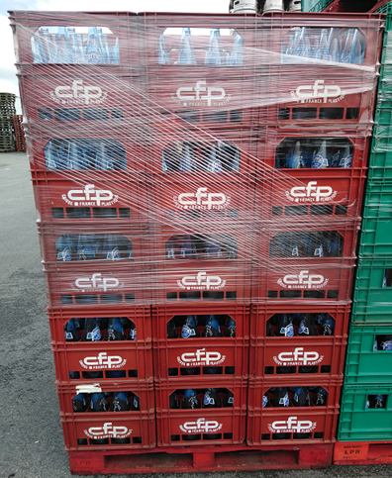
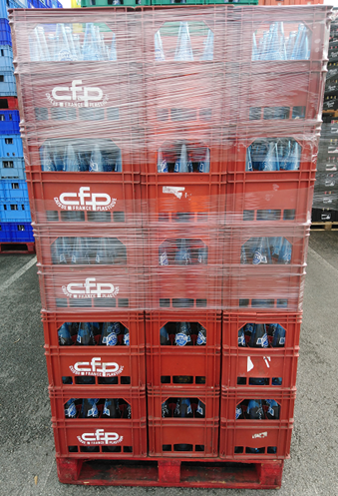
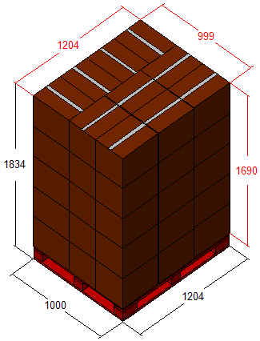
 |  |  |  |  | Type de palette :
 |  |  |  |  | 100*120 | LPR

 |  |  |  |  | Nombre de caisses par couche :
 |  |  |  |  | 10

 |  |  |  |  | Nombre de couches :
 |  |  |  |  | 5

 |  |  |  |  | Nombre de caisses par palette :
 |  |  |  |  | 50

 |  |  |  |  | Autres :
 |  |  |  |  | Ne pas croiser les couches

50 cl PERRIER |  |  |  |  |  |  | CODE CAISSES PLEINES |  | 308
 | Vue Latérale |  | Vue Face |  |  |  |  | Dimension
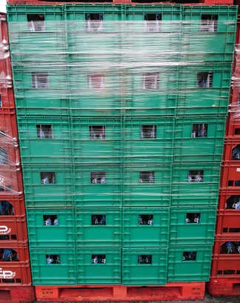
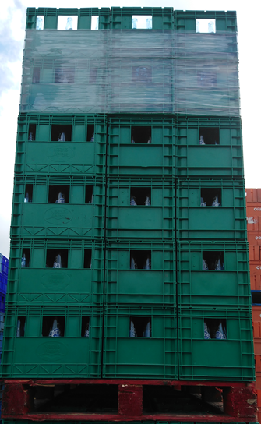
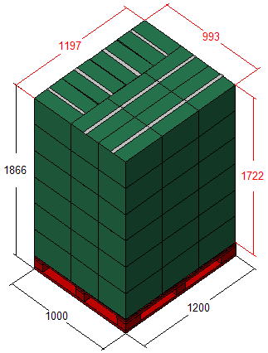
 |  |  |  |  | Type de palette :
 |  |  |  |  | 100*120 | LPR

 |  |  |  |  | Nombre de caisses par couche :
 |  |  |  |  | 10

 |  |  |  |  | Nombre de couches :
 |  |  |  |  | 6

 |  |  |  |  | Nombre de caisses par palette :
 |  |  |  |  | 60

 |  |  |  |  | Autres :
 |  |  |  |  | Ne pas croiser les couches

33 cl PERRIER |  |  |  |  |  |  | CODE CAISSES PLEINES |  | 301
 | Vue Latérale |  | Vue Face |  |  |  |  | Dimension
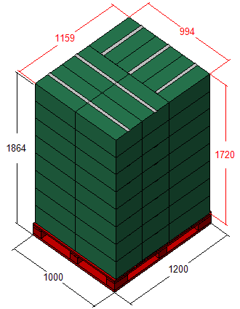
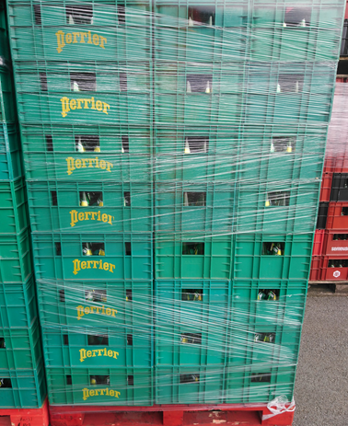
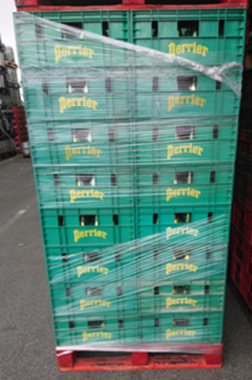
 |  |  |  |  | Type de palette :
 |  |  |  |  | 100*120 | LPR

 |  |  |  |  | Nombre de caisses par couche :
 |  |  |  |  | 7

 |  |  |  |  | Nombre de couches :
 |  |  |  |  | 8

 |  |  |  |  | Nombre de caisses par palette :
 |  |  |  |  | 56

 |  |  |  |  | Autres :
 |  |  |  |  | Ne pas croiser les couches

CAISSES VIDES SANS BOUTEILLE |  |  |  | CAHIER DES CHARGES
 | Contenance | Code
 | 100 cl | 204 |  | 1-Saisir bon retour fournisseurs
 | 50 cl | 204
 | 33 cl | 204

Plancoët
Code Fournisseurs | 101599 |  | PLANCOËT

Informations
Adresse : |  |  |  | Palette "LPR" - Rouge - 100 x 120
PLANCOET S.A.
Source Sassay
22130 | PLANCOET
TEL : 02 96 84 39 10
FAX : 02 96 84 21 68

Produits consignés : |  | Libellé articles : | Quantité / caisse : |  | Produits consignés : |  | Libellé articles : | Quantité / caisse :
100 | cl | PLANCOËT | 12 btl
50 | cl | PLANCOËT | 20 btl

100 cl PLANCOËT |  |  |  |  |  |  | CODE CAISSES PLEINES |  | 301
 | Vue Latérale |  | Vue Face |  |  |  |  | Dimension
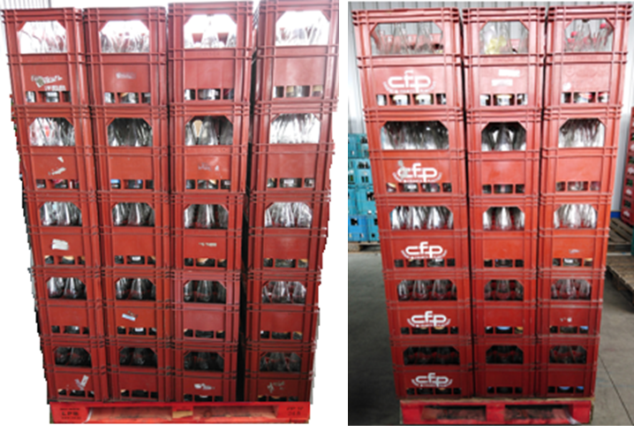
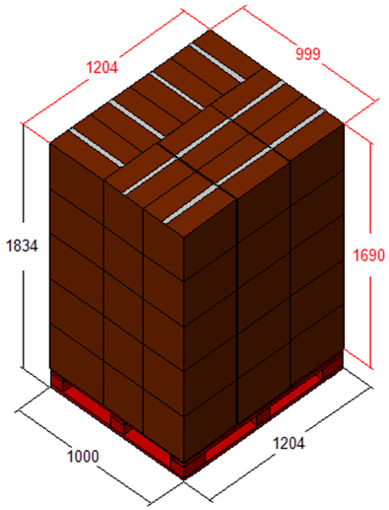
 |  |  |  |  | Type de palette :
 |  |  |  |  | 100*120 | LPR

 |  |  |  |  | Nombre de caisses par couche :
 |  |  |  |  | 10

 |  |  |  |  | Nombre de couches :
 |  |  |  |  | 5

 |  |  |  |  | Nombre de caisses par palette :
 |  |  |  |  | 50

 |  |  |  |  | Autres :
 |  |  |  |  | Ne pas croiser les couches

50 cl PLANCOËT |  |  |  |  |  |  | CODE CAISSES PLEINES |  | 308
 | Vue Latérale |  | Vue Face |  |  |  |  | Dimension
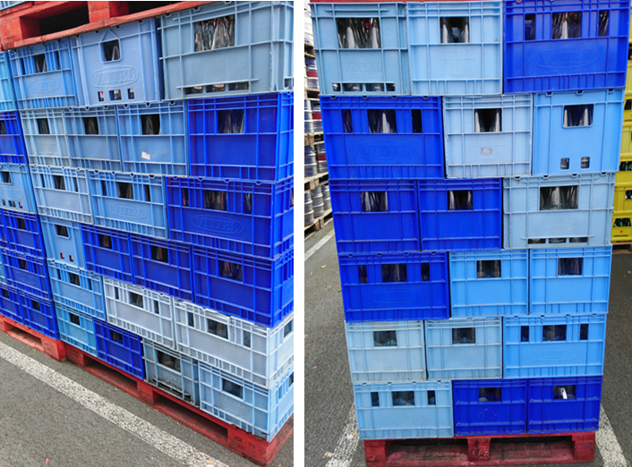
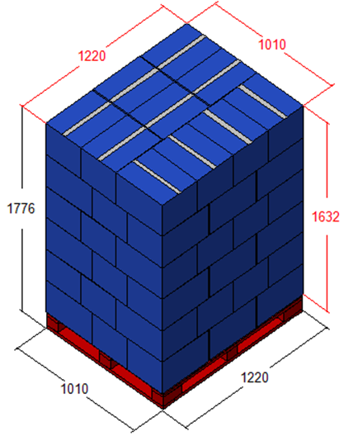
 |  |  |  |  | Type de palette :
 |  |  |  |  | 100*120 | LPR

 |  |  |  |  | Nombre de caisses par couche :
 |  |  |  |  | 10

 |  |  |  |  | Nombre de couches :
 |  |  |  |  | 6

 |  |  |  |  | Nombre de caisses par palette :
 |  |  |  |  | 60

 |  |  |  |  | Autres :
 |  |  |  |  | Croiser les couches

CAISSES VIDES SANS BOUTEILLE |  |  |  | CAHIER DES CHARGES
 | Contenance | Code
 | 100 cl | 202 |  | 1-Saisir bon retour fournisseurs
 | 50 cl | 204

Vittel
Code Fournisseurs | 100331 |  | VITTEL

Informations
Adresse : |  |  |  | Palette "LPR" - Rouge - 100 x 120
NESTLE WATERS FRANCE
Avenue des thermes
88800 | VITTEL
TEL : 03 29 08 71 82
FAX : 03 29 08 71 88

Produits consignés : |  | Libellé articles : | Quantité / caisse : |  | Produits consignés : |  | Libellé articles : | Quantité / caisse :
100 | cl | VITTEL | 12 btl
50 | cl | VITTEL | 20 btl
25 | cl | VITTEL | 24 btl

100 cl VITTEL |  |  |  |  |  |  | CODE CAISSES PLEINES |  | 301
 | Vue Latérale |  | Vue Face |  |  |  |  | Dimension
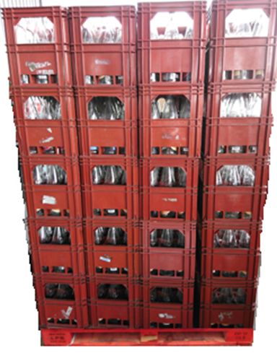
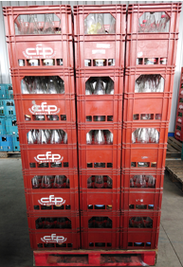
 |  |  |  |  | Type de palette :
 |  |  |  |  | 100*120 | "LPR"

 |  |  |  |  | Nombre de caisses par couche :
 |  |  |  |  | 10

 |  |  |  |  | Nombre de couches :
 |  |  |  |  | 5

 |  |  |  |  | Nombre de caisses par palette :
 |  |  |  |  | 50

 |  |  |  |  | Autres :
 |  |  |  |  | Ne pas croiser les couches

50 cl VITTEL |  |  |  |  |  |  | CODE CAISSES PLEINES |  | 308
 | Vue Latérale |  | Vue Face |  |  |  |  | Dimension
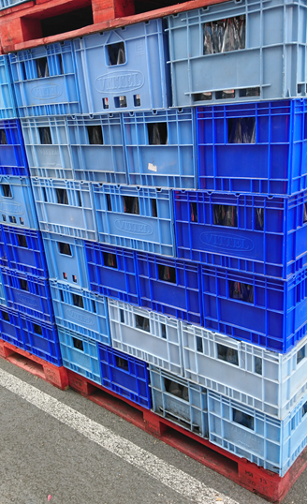
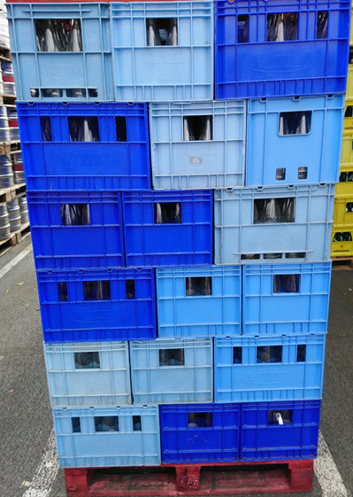
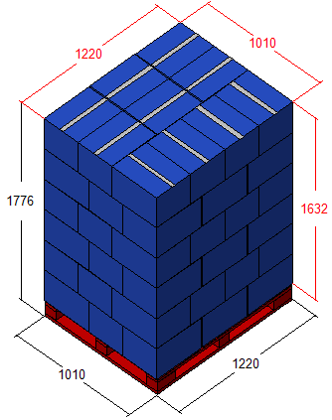
 |  |  |  |  | Type de palette :
 |  |  |  |  | 100*120 | "LPR"

 |  |  |  |  | Nombre de caisses par couche :
 |  |  |  |  | 10

 |  |  |  |  | Nombre de couches :
 |  |  |  |  | 6

 |  |  |  |  | Nombre de caisses par palette :
 |  |  |  |  | 60

 |  |  |  |  | Autres :
 |  |  |  |  | Croiser les couches

25 cl VITTEL |  |  |  |  |  |  | CODE CAISSES PLEINES |  | 301
 | Vue Latérale |  | Vue Face |  |  |  |  | Dimension
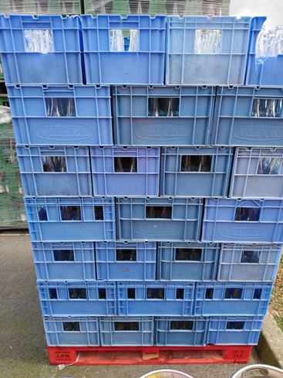
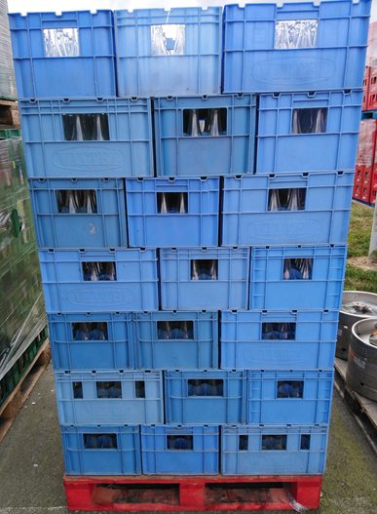
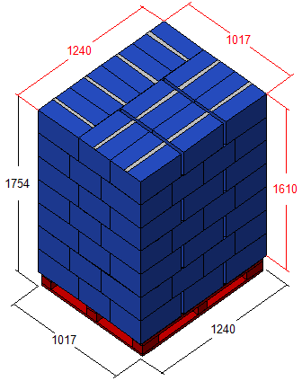
 |  |  |  |  | Type de palette :
 |  |  |  |  | 100*120 | "LPR"

 |  |  |  |  | Nombre de caisses par couche :
 |  |  |  |  | 10

 |  |  |  |  | Nombre de couches :
 |  |  |  |  | 7

 |  |  |  |  | Nombre de caisses par palette :
 |  |  |  |  | 70

 |  |  |  |  | Autres :
 |  |  |  |  | Croiser les couches

CAISSES VIDES SANS BOUTEILLE |  |  |  | CAHIER DES CHARGES
 | Contenance | Code
 | 100 cl | 202 |  | 1-Saisir bon retour fournisseurs
 | 50 cl | 204
 | 25 cl | 204

Defeaus Hermes
Code Fournisseurs | 105751 |  | DEFEAUS HERMES

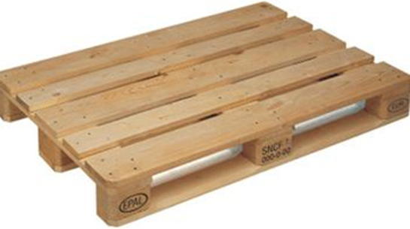
Informations
Adresse : |  |  |  | Palette "EUROPE" - 80 x 120
DEFEAUS
Rue du Moulin de l'Isle "Caillouel"
60370 | HERMES
TEL : 0130399604
FAX : 0164056873

Produits consignés : |  | Libellé articles : | Quantité / caisse : |  | Produits consignés : |  | Libellé articles : | Quantité / caisse :
18.91 | Litres | DEFEAUS HERMES | -

18,91 litres EAU DEFEAUS HERMES |  |  |  |  |  |  | CODE BIDON PLEIN |  | ?
 | Vue Latérale |  | Vue Face
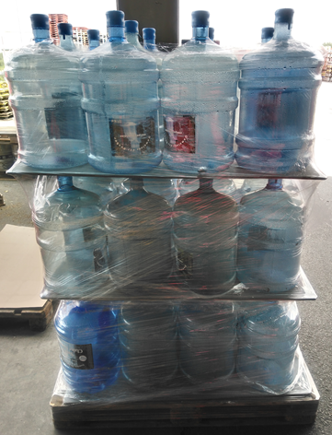
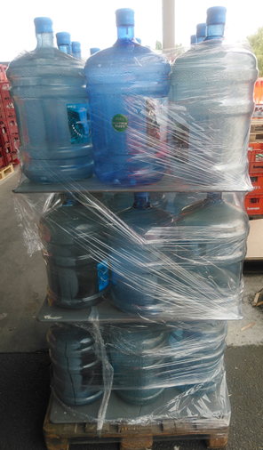
 |  |  |  |  | Type de palette :
 |  |  |  |  | 80 x 120 | EUROPE

 |  |  |  |  | Nombre de caisses par couche :
 |  |  |  |  | 12

 |  |  |  |  | Nombre de couches :
 |  |  |  |  | 3

 |  |  |  |  | Nombre de caisses par palette :
 |  |  |  |  | 36

 |  |  |  |  | Autres :
 |  |  |  |  | Mettre intercalaires entre chaque couche

BIDON VIDE |  |  |  | CAHIER DES CHARGES
 | Contenance | Code
 | 18.91 cl | ??? |  | 1-Saisir bon retour fournisseurs

Rea Drink - Eckes Granini
Code Fournisseurs | 100050 |  | REA DRINK - ECKES GRANINI

Informations
Adresse : |  |  |  | Palette "EUROPE" - 80 x 120
ECKES GRANINI France
138 rue Lavoisier
71040 | MACON
TEL : 0358795035
FAX : 0358795033

Produits consignés : |  | Libellé articles : | Quantité / caisse : |  | Produits consignés : | Libellé articles : | Quantité / caisse :
100 | cl | READRINK ORANGE | 6 btl

100 cl READRINK ORANGE |  |  |  |  |  | CODE CAISSES PLEINES |  | 302
 | Vue Latérale |  | Vue Face |  |  |  | Dimension
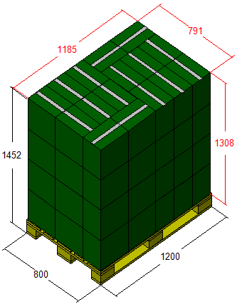
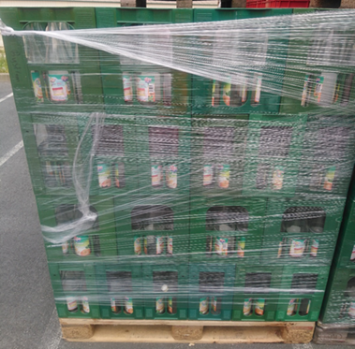
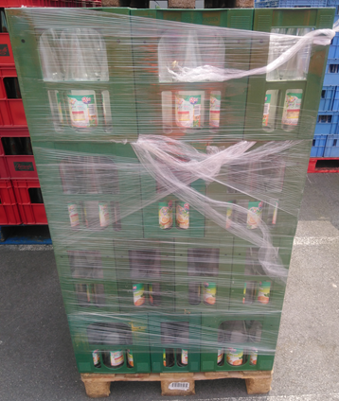
 |  |  |  |  | Type de palette :
 |  |  |  |  | 80*120 EUR

 |  |  |  |  | Nombre de caisses par couche :
 |  |  |  |  | 16

 |  |  |  |  | Nombre de couches :
 |  |  |  |  | 4

 |  |  |  |  | Nombre de caisses par palette :
 |  |  |  |  | 64

 |  |  |  |  | Autres :
 |  |  |  |  | Croiser les couches

CAISSES VIDES SANS BOUTEILLE |  |  |  | CAHIER DES CHARGES
 | Contenance | Code
 | 100 cl |  |  | 1-Saisir bon retour fournisseurs

Pepsico
Code Fournisseurs | 107323 |  | PEPSICO

Informations
Adresse :
PEPSICO FRANCE ENLEVEMENT
42 rue Emile Zola
93120 | LA COURNEUVE
TEL : 01 55 69 90 51
FAX : 01 55 69 90 69

Produits consignés : |  | Libellé articles : | Quantité / caisse : |  | Produits consignés : | Libellé articles : | Quantité / caisse :
33 | cl | PEPSI & SEVEN UP | 24 btl

33 cl PEPSI & SEVEN UP |  |  |  |  |  | CODE CAISSES PLEINES |  | 366
 | Vue Latérale |  | Vue Face |  |  |  | Dimension
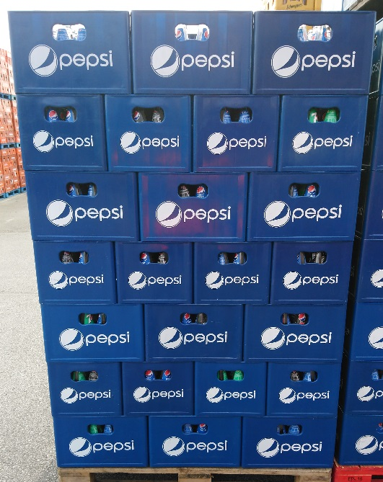
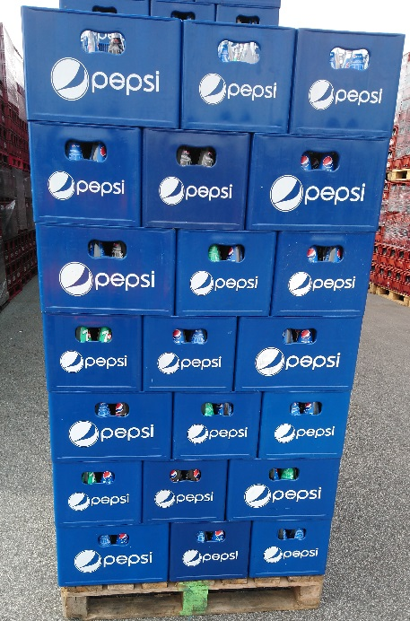
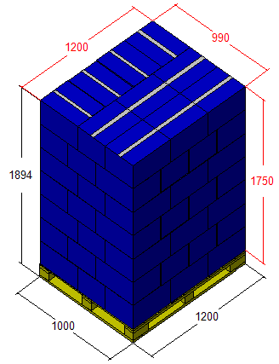
 |  |  |  |  | Type de palette :
 |  |  |  |  | 100*120

 |  |  |  |  | Nombre de caisses par couche :
 |  |  |  |  | 10

 |  |  |  |  | Nombre de couches :
 |  |  |  |  | 7

 |  |  |  |  | Nombre de caisses par palette :
 |  |  |  |  | 70

 |  |  |  |  | Autres :
 |  |  |  |  | Croiser les couches

CAISSES VIDES SANS BOUTEILLE |  |  |  | CAHIER DES CHARGES
 | Contenance | Code
 | 33 cl | 204 |  | 1-Saisir bon retour fournisseurs

Pampryl
Code Fournisseurs | 100243 |  | PAMPRYL

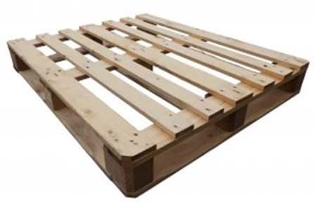
Informations
Adresse : |  |  |  | Palette "Fermée" - 100 x 120
ORANGINA SCHWEPPES(PAMPRYL)
Chemin du Cazaux
47202 | BERGAM
TEL : 05 53 20 62 00
FAX : 04 42 39 48 81

Produits consignés : |  | Libellé articles : | Quantité / caisse : |  | Produits consignés : | Libellé articles : | Quantité / caisse :
25 | cl | PAMPRYL | 24 btl

25 cl PAMPRYL |  |  |  |  |  | CODE CAISSES PLEINES |  | 366
 | Vue Latérale |  | Vue Face |  |  |  | Dimension
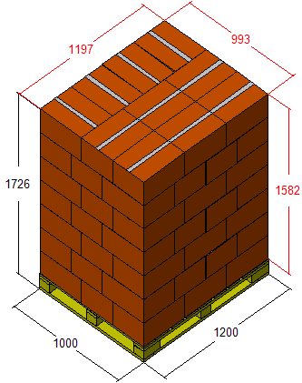
 |  |  |  |  | Type de palette :
 |  |  |  |  | 100*120

 |  |  |  |  | Nombre de caisses par couche :
 |  |  |  |  | 10

 |  |  |  |  | Nombre de couches :
 |  |  |  |  | 7

 |  |  |  |  | Nombre de caisses par palette :
 |  |  |  |  | 70

 |  |  |  |  | Autres :
 |  |  |  |  | Croiser les couches

CAISSES VIDES SANS BOUTEILLE |  |  |  | CAHIER DES CHARGES
 | Contenance | Code
 | 25 cl | 204 |  | 1-Saisir bon retour fournisseurs

